Specifikace
 | VZ PP II 36
 | Příloha č. 1 Výzvy - Technická a množstevní specifikace

Číslo | Název předmětu | CPV kód | Požadavky na provedení (specifikace)* |  | Požadovaný počet kusů (ks) | Maximální přípustná jednotková cena (1 ks) bez DPH ** | Jednotková cena (1 ks) bez DPH | výše DPH (v Kč) | Jednotková cena (1 ks) včetně DPH | Celková cena za položku bez DPH | výše DPH (v Kč) | Celková cena za položku vč. DPH | Ilustrační obrázek
1 | Nápojová láhev s náústkem | Informační a propagační výrobky - 39294100-0 Lahve - 39225710-5 | Lehká kompaktní láhev na pití, objem láhve 500 - 600 ml Pohodlný úchyt ve formě pásku umožňující snadné přenášení. Automatické otvírání stisknutím tlačítka poskytující snadný přístup k nápoji. Praktické uzavírání typu „klik“ s dodatečným bezpečnostním zajištěním klipsou. Materiál lahve: tritan zdravotně nezávadný (bez BPA, PVC a ftalátů), bez zápachu a chuťově neutrální. Materiál vhodný i pro horké nápoje do 90°C, pro mytí v myčce. Barva materiálu lahve: světle zelená, světle modrá, transparentní, "frosty", nebo kombinace těchto barev. Typ víčka - Flip-top s uzamykatelnou pojistkou, nepropustné, atestovaný pro styk s potravinami. Celoplošný potisk o ploše 200 - 250 cm2 jednou barvou. Grafické podklady předá objednatel zhotoviteli nejpozději při podpisu smlouvy. Výrobek musí splňovat Vyhlášku Ministerstva zdravotnictví České republiky č. 38/2001 Sb. ze dne 19. ledna 2001 o hygienických požadavcích na výrobky určené pro styk s potravinami a pokrmy, ve znění pozdějších předpisů, Nařízení Evropského parlamentu a Rady (ES) č. 1935/2004 ze dne 27. října 2004 o materiálech a předmětech určených pro styk s potravinami, ve znění pozdějších předpisů, Nařízení komise (EU) č. 10/2011 ze dne 14. ledna 2011 o materiálech a předmětech z plastů určených pro styk s potravinami, ve znění pozdějších předpisů. |  | 6,500 | 200.00 Kč |  | - Kč | - Kč | - Kč | - Kč | - Kč | 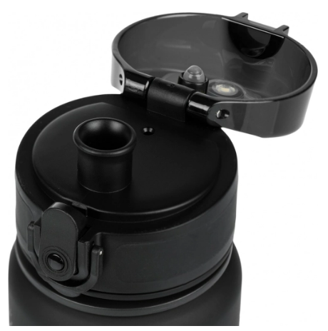 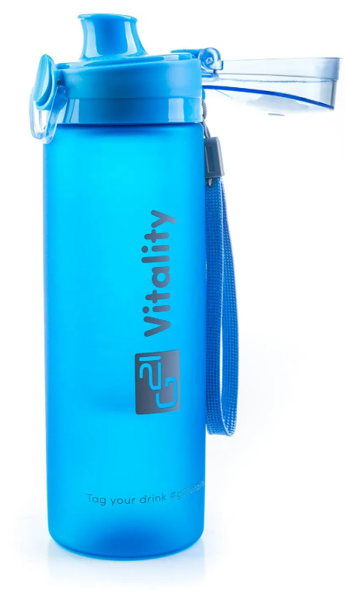
CELKOVÁ NABÍDKOVÁ CENA (za všechny položky) |  |  | bez DPH | - Kč | podpis dodavatele
 |  |  | výše DPH | - Kč
 |  |  | s DPH | - Kč | Výše uvedeným podpisem současně čestně prohlašuji, že se nezměnily údaje rozhodné pro posouzení splnění kvalifikace obsažené v dokladech, které má zadavatel k dispozici (pozn. Splnění kvalifikace bylo ke dni podání žádosti o zařazení do dynamického nákupního systému doloženo doklady v rozsahu stanoveném v bodě 6. Požadavky na prokázání kvalifikace dodavatelů – Zadávací podmínky na nadlimitní veřejnou zakázku pro zavedení dynamického nákupního systému „Dynamický nákupní systém na nákup propagačních předmětů II“ ze dne 3. 10. 2023).

* | Zadavatel požaduje před zadáním předmětů do výroby zaslat jejich grafický návrh (včetně log) k odsouhlasení.
** | Zadavatel upozorňuje, že se jedná o cenu (včetně potisku), která nesmí být překročena. V případě překročení maximálně přípustné jednotkové ceny bude nabídka takového účastníka zadávacího řízení vyřazena a účastník zadávacího řízení vyloučen ze zadávacího řízení.

